상품제안서
4칸꽂이 명함케이스 JW-119 | 상품코드: F07153

 |  |  |  |  |  |  | 02-412-0044 | www.easy1.co.kr
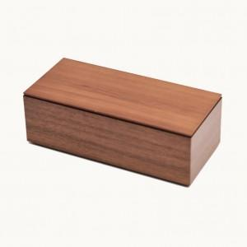 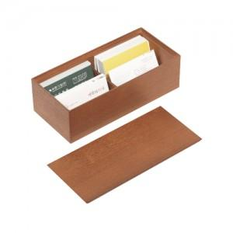

【상세/제작정보】 | .

【인쇄/포장옵션】 | 레이저 / 포장지포장

【공급단가】 | 수량 | 100~ | 300~ | 500~ | 1,000~ | 3,000~
*VAT별도 | 단가 | 12,800원 | 12,500원 | 12,300원 | 12,000원 | 11,500원

【상품 URL】 | http://www.easy1.co.kr/src/goods_detail.php?gdno=7153

